Resumen
Cantidad de Beneficiarios con anomalias
Año | T_FORMULARIO | Cantidad |  | Año | Beneficiarios | FH_IMPUTACION vacías | NEW_FH_IMPUTACION vacías
A-2010 | PRD | 2 |  | A-2010 | 2 | 2 | 2
A-2011 | PRD | 6 |  | A-2011 | 4 | 6 | 6
A-2012 | PRD | 52 |  | A-2012 | 51 | 53 | 53
A-2012 | RSD | 3 |  | A-2013 | 38 | 54 | 54
A-2012 | CAF | 1 |  | A-2014 | 23 | 27 | 28
A-2013 | PRD | 52 |  | A-2015 | 27 | 16 | 18
A-2013 | CAC | 1 |  | A-2016 | 44 | 21 | 24
A-2013 | CAF | 1 |  | A-2017 | 17 | 14 | 17
A-2014 | PRD | 27 |  | A-2018 | 24 | 18 | 21
A-2014 | CAO | 1 |  | A-2019 | 32 | 26 | 27
A-2015 | DRP | 34 |  | A-2020 | 24 | 30 | 32
A-2015 | PRD | 15 |  | A-2021 | 7 | 6 | 7
A-2015 | CAO | 3 |  | A-2022 | 4 | 0 | 1
A-2016 | DRP | 143 |  | A-2023 | 1 | 0 | 1
A-2016 | PRD | 19
A-2016 | CAO | 3 | NOTA: FH_IMPUTACIONES: La columna corresponde a la fecha que valida y tiene que corresponder el año con el ejercicio. NEW_FH_IMPUTACIONES: Columna que corresponde en el sistema de SIGAF cuando visualiza la fecha de Imputacion ej: grafico 1
Cantidad de Anomalias por año
A-2016 | CAF | 2
A-2017 | PRD | 14
A-2017 | CAO | 3
A-2017 | DRP | 2
A-2018 | PRD | 18
A-2018 | DRP | 7
A-2018 | CAO | 3
A-2019 | PRD | 26
A-2019 | DRP | 8 | ESTE EJEMPLO ESTA EN LA HOJA DEL 2019 Y CORRESPONDE AL BENEFICIARIO 32848 QUE SE ENCUENTRA RESALTADO EN AMARILLO
A-2019 | CAO | 1
A-2020 | PRD | 30
A-2020 | CAO | 2
A-2021 | PRD | 6
A-2021 | CAO | 1
A-2022 | DRP | 3
A-2022 | CAO | 1
A-2023 | CAO | 1
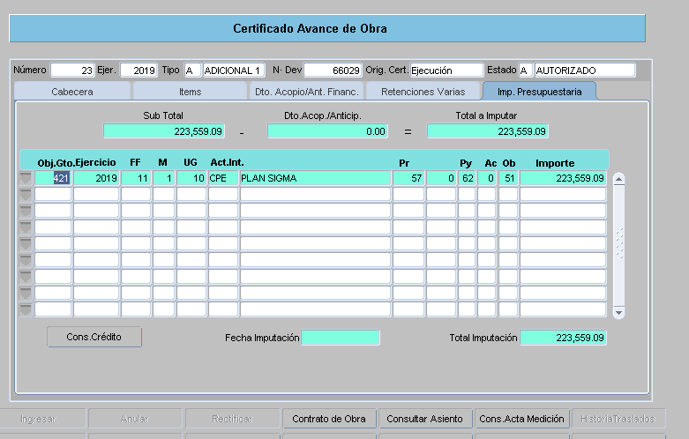

Version 2.6.0

